Лист2
Название | Фильтр по окончанию элемента
№ дефекта | 9 | № тест-кейса | HASH-45
Проект | ClientApp | Компонент | task2_hash
Статус | Opened | Номер версии | 1.0.0
Важность: | Critical | Приоритет: | High
Blocker |  | Opened
Critical |  | In progress
Major |  | Retest
Minor |  | Fixed
Trivial |  | Closed
Назначен на | DeveloperYamg | Автор | TesterYamg
Описание | Шаги воспроизведения:
 | Запустить приложение client.exe
 | Перейти на форму хэширования
 | Оставить поле ввода пустым
 | Нажать кнопку "Calculate Hash"

 | Ожидаемый результат:
 | Появляется сообщение об ошибке: "Ошибка: пустой ввод!"
 | Хэш не должен вычисляться
 | Наблюдаемый результат:
 | Хэш-сумма вычисляется как пустая строка ("").
Вложения: | 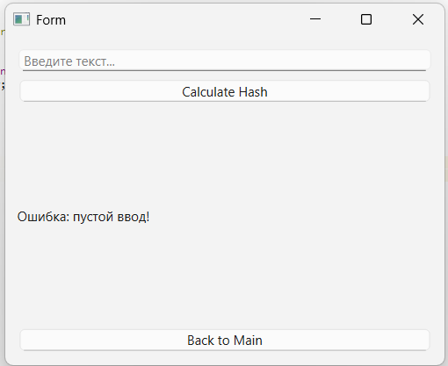
Рекомендации по исправлению: | Добавить проверку на пустую строку в методе вычисления хэша.
 | Отобразите предупреждение, если поле ввода пустое.
 | Обновить текст сообщения об ошибке для указания конкретного пустого поля
Пример исправления: | 